2026.06.10 trap負荷試験
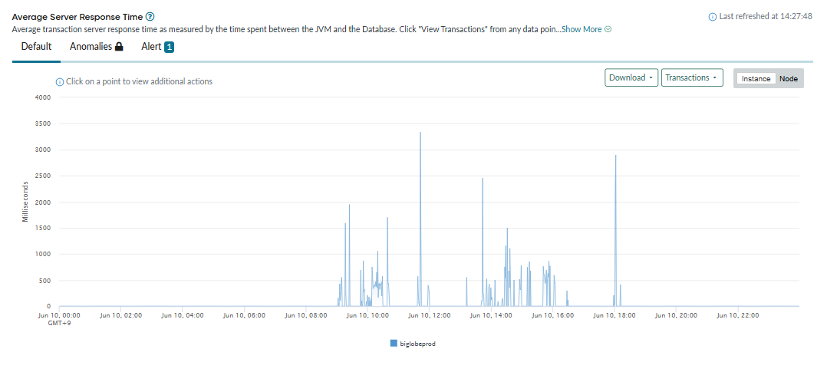
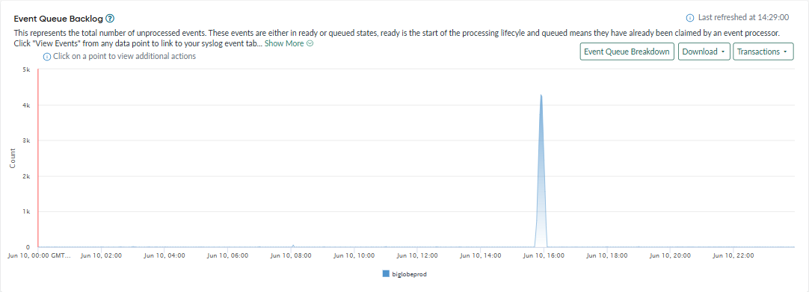
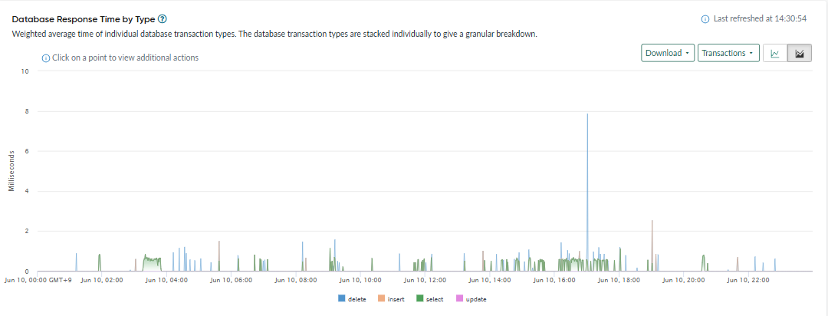
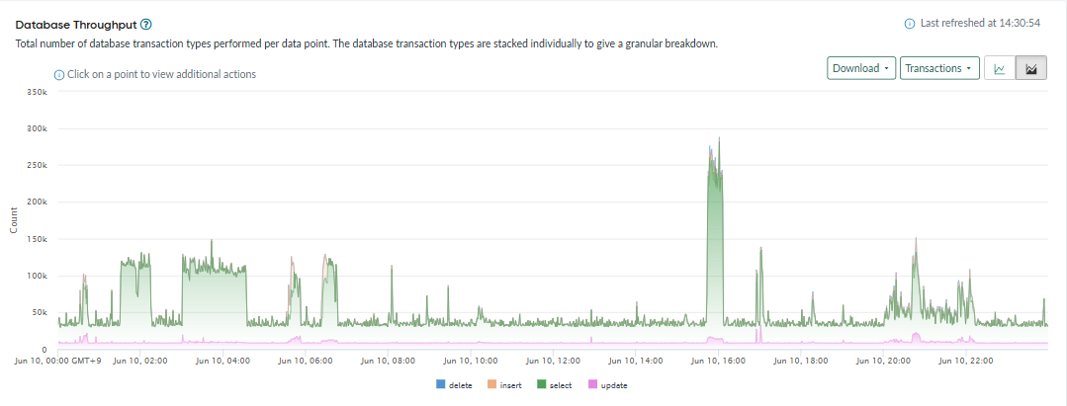
見解：サーバ台数（約2000件）にたいして2.5倍のアラート発報数（5000件、mid server冗長化のため、midserverをact-actで3台稼働中、そのため、midserver1台で5000イベント、3台合計でイベント15000件）にて試験を実施。ServiceNow側のレスポンスタイム、イベントキュー、スループット等高負荷状態にならず、欠損もなく正常にアラートが処理されていることを確認。

〇負荷試験結果
＜SV系＞
 | サービス監視（Trap）
 |  | 2026-06-10
 |  | 2026-06-10
 |  | イベント 15000件
 |  | アラート 5000件

